Hoja1
 |  |  |  |  | VOLUMEN :
 | PUSH I |  |  |  | 6-20 Series de trabajo por grupo muscular por semana
1 | Press de banca | 4 x 4-6 (dejar 1-2 en reserva)
2 | Crossover de alto a bajo (aducción posterior al press) | 3 x 10-12 |  |  | FRECUENCIA:
3 | Press de hombros con Mancuernas - (estando de pie) | 4 x 8-10 |  |  | Entrenar 2-3 veces grupo muscular por semana
4 | 1.5 Elevaciones laterales (activación deltoidal lateral directa) | 3 x 12-15
5A | Extensiones de tríceps acostado | 3 x 10 -12
5B | Curls de Mesero con Mancuerna | 3 x 10-12
6 | Extensión para Manguito Rotador | 3 x 15-20 |  | (fortalecimiento del manguito rotador y estabilidad / salud de hombros)

 | PULL I
1 | Peso muerto | 1 x 5
2 | Remo apoyado en el pecho | 3 x 8-10 | (elimina la parte baja de la espalda de la ecuación)
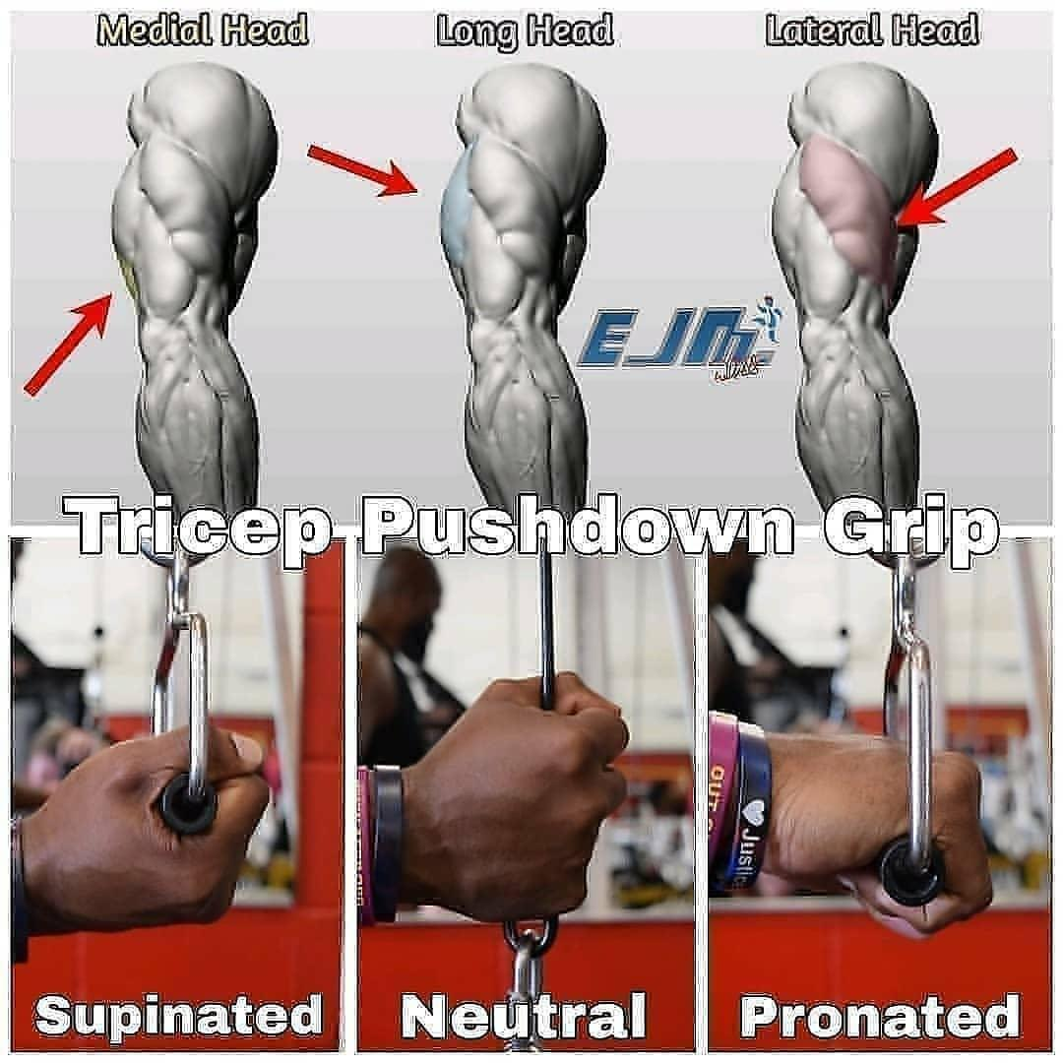
3 | Jalones Verticales con Mancuerna | 3 x 10-12 | (trabaja los músculos de la parte superior de la espalda con una mecánica segura para los hombros)
4 | Pullovers con Mancuerna | 2-3 x 10-12 | (trabajo directo para dorsales)
5A | Curl hacia Barbilla con Peso Corporal | 3 x F
5B | extensión de tríceps por encima de la cabeza | 3 x 10-12
6 | Ángeles y demonios | 3 x 15-20 | (correctivo de cadena posterior)

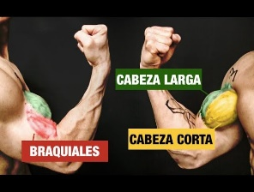

 | LEGS I

 |  |  |  | Cabeza Larga | Cabeza Corta | Variados | Braquial | Braquiorradial
 |  |  |  | 1. Curl de Arrastre | 5. Curl con Mancuernas Inclinado | 10. Dominada a la Barbilla con Mancuernas / Dominada la Barbilla Excéntrica | 13. Curls de Martillo Cruzando el Cuerpo | 15. Curls inclinados con Supinación
 |  |  |  | 2. Curls con Mancuernas Inclinado | 6. Curls de Araña | 11.Curl Sentado con Trampa (Enfocándote en el Excéntrico) | 14. Curls de robot
 |  |  |  | 3. Curls de Remo | 7. Curls de Predicador | 12. Curls Estrictos con Mancuerna (contra la pared)
 | PUSH II |  |  | 4. Curl de Mesero | 8. Curls sin Plata
1 | Press por encima de la cabeza con Barra | 4 x 4-6 (deja 1-2 en reserva)
2 | Press de Banca con agarre invertido con Mancuernas | 3 x 8-10
3 | Remo de abducción | 3 x 10-12
4 | Flys sobre el suelo | 3 x 10-12
5 | Press de banca con agarre cerrado para tríceps | 3 x 6-8
6A | hacia un curl con Mancuernas de tu elección | 3 x 10-12
6B | Flexiones Plus | 3 x Fallo

 | PULL II
1 | Peso Muerto con Agarre Forzado | 3 x 5 (deja 2-3 en el tanque)
2 | Dominadas con peso | 3 x 6-8
3 | Remo Gorila Alternado con Mancuernas | 3 x 10-12 con cada brazo
4 | Jalones con brazos rectos | 2- 3 x 12-15
5A | Curl con barra | 3 x 6-8
5B | Jalones Abajo para tríceps | 3 x 10-12
6 | Jalones a la Cara | 3 x 15-20

